i
Source: | http://lifehacker.ru/2015/04/16/diagramma-v-excel/
 | https://youtu.be/zlSMPxuP92o |  | Ready-made Tool costs $25

Workflow:
1 | Put draft project plan on paper
2 | Adjust Plan table
 | Progress, % : | For Phases is empirical, not calculated from tasks progress
 | Progress, days: | overall planned duration x progress,%
 | Height: | defines location on chart

 | Диаграмма работы над проектами показывает, каким образом события и задачи связаны друг с другом во времени. Хорошо составленная диаграмма отражает важную информацию о выполнении конкретного задания и о развитии проекта в целом, помогает увидеть общую картину.

 | Чтобы создать такую диаграмму в MS Excel (версии 2007 года и далее), нужно сделать всего 10 шагов.

 | Что есть что на этой диаграмме? Ключевые сведения показаны с помощью разноцветных линий и планок:

 | линия текущего дня — красная вертикальная линия, которая показывает, где вы находитесь сегодня;
 | сроки задач — серые горизонтальные планки, которые показывают, сколько времени займёт выполнение каждой задачи;
 | готовность задач — зелёные горизонтальные линии, которые показывают, на какой стадии находится выполнение задачи и сколько ещё осталось сделать.

 | В разных версиях MS Excel действия могут незначительно различаться, но так или иначе процесс будет универсальным, и справиться с составлением расписания может любой пользователь.

 | Подробную видеоинструкцию (на английском языке) можно посмотреть здесь, она займёт полчаса вашего времени.

 | Шаг 1. Начиная, думайте о результате

 | Чтобы без проблем справиться с задачей, распечатайте или нарисуйте на листе бумаги расписание, каким оно должно выглядеть в итоге. Держите листок перед собой, чтобы сравнивать каждый шаг с образцом. Схему не нужно тщательно вырисовывать, просто зафиксируйте форму диаграммы и держите под рукой, она будет неплохими напоминанием.

 | Шаг 2. Создайте таблицу с данными

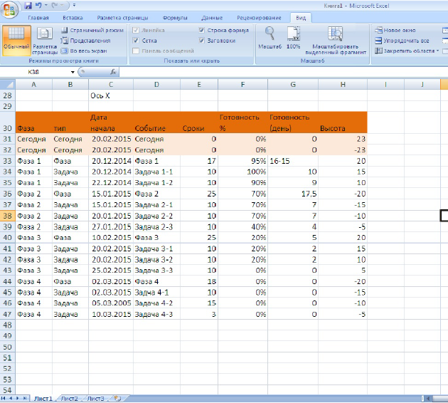

 | Таблица с данными для диаграммы

 | Чтобы построить график, сначала нужно оформить таблицу. В примере проект разделён на четыре фазы, в каждой из которых есть задачи.

 | Сформируйте таблицу под графиком. На 30-й строке располагаются заголовки столбцов.

 | Разберёмся, что означают данные в таблице:

 | Фаза: «Фаза 1», «Фаза 2», «Фаза 3»,«Фаза 4» или «Сегодня». Показывает, какой стадии проекта соответствует событие.
 | Тип: «Фаза», «Задача», «Сегодня». Показывает тип события, разграничивая задачи и фазы исполнения проекта.
 | Дата начала: дата старта события.
 | Событие: показывает наименование события в диаграмме.
 | Сроки: показывает, сколько дней занимает выполнение задачи.
 | Готовность в процентах: демонстрирует степень выполнения для каждой задачи и фазы, 0% — задача не начата, 100% — завершена. Этот показатель для категории «Фаза» не связан с завершённостью задач и выставляется оценочно. Чтобы решить, на сколько процентов завершена та или иная фаза, нужно применять свои собственные правила.
 | Готовность в днях: срок, за который был достигнут показатель готовности события в процентах. У задачи, которая отнимает 10 дней и которая завершена на 50%, этот показатель будет равен пяти дням (10 дней × 50%).
 | Высота: значение высоты важно для оформления, потому что определяет, как высоко или низко будет событие отражаться в карте расписания. Значения можете указывать любые, но лучше брать небольшие числа, приближенные к нулю. В примере использован диапазон от +25 до −25. Если высота положительная, событие отразится на графике выше горизонтальной оси, если отрицательное — ниже оси.

 | Шаг 3. Создайте диаграмму с осями X и Y, добавьте в неё первые данные из столбца «Сроки»

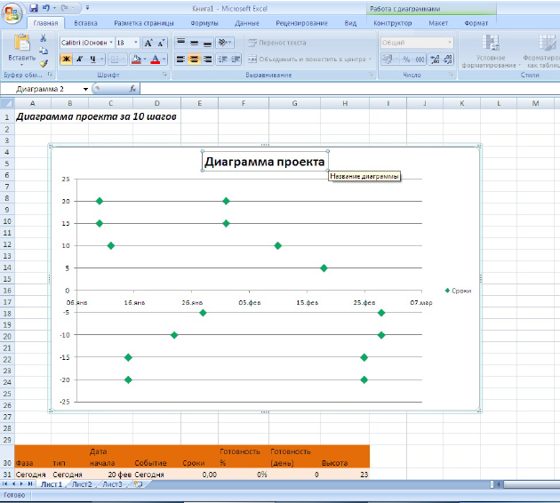

 | Диаграмма

 | Пора создать диаграмму, чтобы визуализировать данные о событиях из таблицы, сделанной на предыдущем этапе. Используйте точечную диаграмму с осями X и Y, потому что она позволяет свободно располагать базовые координаты на обеих осях.

 | Следуйте инструкции:

 | Выберите в основном меню вкладку «Вставка».
 | Далее выберите «Диаграммы» → «Точечная» → «Точечная с маркерами», перед вами появится пустая диаграмма.
 | Зацепите края диаграммы и измените её размеры и положение так, чтобы поле диаграммы охватывало диапазон от ячейки B4 до ячейки К26 (нажмите и удерживайте клавишу Alt, чтобы выровнять область диаграммы точно по границам ячеек).
 | Кликните правой кнопкой мышки на диаграмме и выберите пункт меню «Выбрать данные».

 | Добавьте ряд данных в диапазон, нажимая на кнопку «Добавить» в открывшемся диалоговом окне.

 | 1. Для изменения названия «Имя ряда» поставьте в соответствующем поле значение ячейки E30 «Сроки».
 | 2. Для значения оси X выберите соответствующее поле и выделите ячейки C33:C46 «Дата начала».
 | 3. Для значения оси Y выберите соответствующее поле и выделите ячейки H33:H46 «Высота».
 | 4. Нажмите ОК, чтобы закрыть окно добавления данных.
 | 5. Нажмите ОК, чтобы закрыть окно выбора данных.

 | Эти действия дадут нам простую точечную диаграмму с автоматическим форматированием.

 | Сделаем маркеры событий зелёными:

 | Правой кнопкой мыши кликните на любом выбранном маркере данных, выберите пункт меняю «Формат ряда данных».
 | В открывшемся списке слева выберите вкладку «Параметры маркера», затем выберите встроенный тип маркера «Кристалл». Увеличьте размер до 10 пт.
 | На вкладке «Заливка маркера» выберите сплошную заливку. Измените цвет заливки на зелёный.

 | Теперь у нас есть точечная диаграмма, отражающая сроки. Пока зелёные маркеры демонстрируют только старт задач.

 | Измените название графика: дважды щёлкните на текстовом поле с названием и введите своё наименование.

 | Мы ещё вернемся к параметрам сроков в пятом шаге, добавим горизонтальные планки вдоль оси X, а пока продолжим форматирование диаграммы.

 | Шаг 4. Приводим в порядок внешний вид диаграммы и добавляем наименования событий

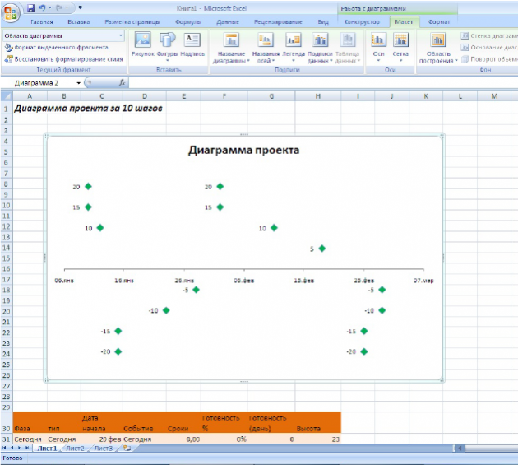

 | Таблица с форматированием

 | Избавляемся от того, что в диаграмме нам не понадобится.

 | Ось Y. Спрячьте вертикальную ось, потому что она не несёт информационной нагрузки. Выделите диаграмму, в основном меню на вкладке «Работа с диаграммами» выберите пункт «Макет». Затем выберите «Оси» → «Основная вертикальная ось» → «Не показывать».

 | Горизонтальные направляющие. Они тоже бесполезны. Выделите диаграмму, в основном меню перейдите на вкладку «Макет», затем выберите пункты «Сетка» → «Горизонтальные линии сетки по основной оси» → «Не показывать».

 | Легенда диаграммы. Мы потом её заменим на более красивую, а пока отключаем: «Макет» → «Легенда» → «Нет».

 | Напоследок отображаем подписи данных для каждого маркера. В основном меню на вкладке «Макет» выбираем «Подписи данных» → «Слева».

 | Как изменить данные в подписи маркеров

 | Вводить данные о каждом событии в диаграмме долго и трудно, потому что нужно выбирать каждый маркер отдельно и переименовывать его.

 | Но этот процесс можно ускорить в четыре раза:

 | Кликните на подпись первого маркера (левый верхний угол диаграммы), чтобы выбрать все значения сразу. Не нажимайте на зелёный маркер, так вы выделите другие объекты!
 | Кликните повторно на подпись маркера, чтобы отредактировать единичное наименование.
 | В поле ввода формулы наберите символ =.
 | Кликните на ячейку D33, в ней записано событие «Фаза 1», нажмите Enter.
 | Повторите первые четыре шага для оставшихся подписей к каждому маркеру.

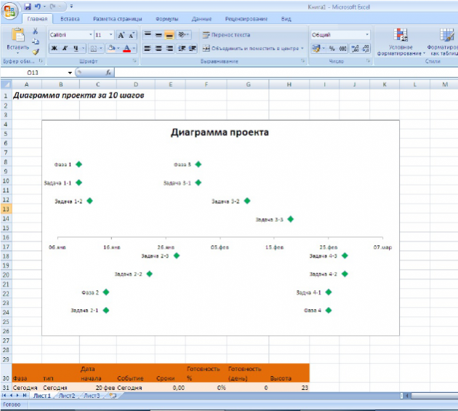

 | У каждого маркера своё значение

 | Как закрепить области

 | Полезно будет закрепить области на строке 28, чтобы диаграмму можно было видеть всегда при работе с документом. Первые 27 строк останутся перед глазами, даже если вы будете прокручивать остальные строки.

 | Чтобы закрепить области :

 | Выделите ячейку А28.
 | Выберите вкладку «Вид» в основном меню.
 | Выберите «Окно» → «Закрепить области».
 | В выпадающем меню выберите пункт «Закрепить области».

 | Над 28-й строкой появится чёрная горизонтальная линия. Всё, что находится выше, теперь закреплено, и при прокрутке будут двигаться только нижние строки.

 | Шаг 5. Добавьте планки погрешностей для отображения сроков, чтобы превратить диаграмму в наглядное расписание

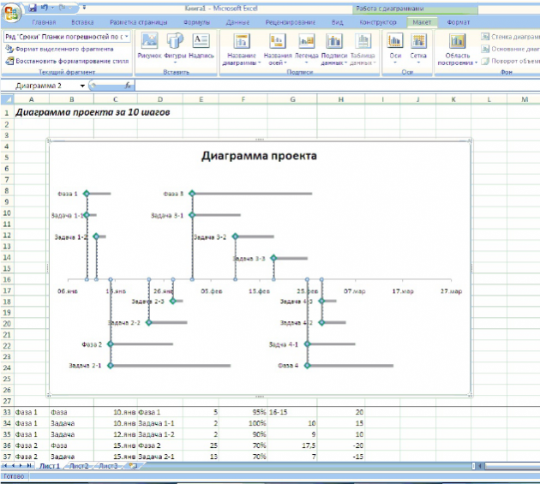

 | Диаграмма с планками

 | Горизонтальные планки погрешностей на диаграмме покажут, сколько времени занимает работа над каждым заданием. Чтобы их сделать:

 | Выделите график.
 | В основном меню «Работа с диаграммами» выберите вкладку «Макет».
 | В выпадающем списке в левом верхнем углу (область построения) выберите ряд данных «Сроки».
 | На вкладке «Макет» выберите пункт «Планки погрешностей» → «Дополнительные параметры планок погрешностей». Откроется диалоговое окно.
 | В выпадающем списке в левом верхнем углу выберите элемент форматирования диаграммы «Планки погрешностей по оси X».
 | В диалоговом окне для изменения горизонтальных планок поставьте флажок на значении вывода «Плюс». «Конечный стиль» → «Без точки».
 | В списке «Величина погрешности» выберите пункт «Пользовательские» и нажмите кнопку «Укажите значение». В открывшемся новом окне «Настраивание планки погрешностей» укажите «Положительное значение ошибки», для этого в соответствующем поле поставьте курсор и выделите диапазон ячеек с E33 до E74. Нажмите ОК.

 | Теперь от зелёных маркеров вправо отходят серые линии, они показывают, сколько времени необходимо затратить на то или иное задание. Их нужно отформатировать для большей наглядности:

 | В окне «Формат планок погрешностей» перейдите к вкладке «Цвет линий». Выберите пункт «Сплошная линия». Сделайте заливку серого цвета.
 | На вкладке «Тип линии» увеличьте ширину линии до 4 пт.

 | Чтобы лучше ориентироваться в диаграмме, нужно провести тонкие вертикальные линии вниз от маркеров. Для этого в выпадающем списке в левом верхнем углу выберите «Планки погрешности по оси Y». В диалоговом окне отобразятся вертикальные планки погрешностей. Выберите направление «Минус», «Конечный стиль» → «Без точки», «Величина погрешности» → «Относительное значение», введите в это поле значение 100%. Выберите цвет и толщину линий самостоятельно.

 | Шаг 6. Добавьте значение готовности к диаграмме

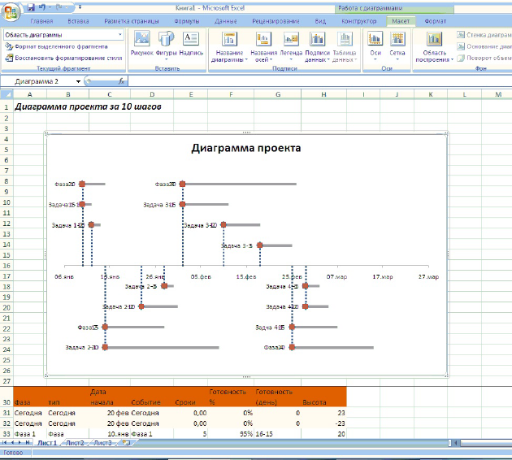

 | Добавление новых данных

 | Пора добавить к диаграмме ряд данных, который показывает, на сколько процентов выполнено то или иное задание.

 | Если задача занимает 10 дней, а выполнена на 50%, планка, отражающая завершённость, будет заполнена наполовину. Это показатель для отслеживания работы, в котором не учитываются выходные дни и праздники. Чтобы добавить новую информацию в диаграмму, следуйте инструкции ниже.

 | Кликните правой кнопкой мыши на области диаграммы, в контекстном меню выберите пункт «Выбрать данные».
 | Нажмите кнопку «Добавить», в появившемся окне определите «Имя ряда», выделив ячейку G30. Диапазон данных для осей X и Y выберите такой же, как в шаге № 3.
 | На диаграмме появятся красные маркеры, которые спрячут под собой зелёные.

 | Шаг 7. Форматируем показатели новых данных

 | Чтобы диаграмма отражалась в едином стиле, а данные не наслаивались друг на друга, форматируем маркеры:

 | В выпадающем списке в левом верхнем углу выберите «Ряд Готовность». Сразу под выпадающим списком находится кнопка «Формат выделенного фрагмента». Нажмите её, откроется диалоговое окно.
 | Измените параметры маркера. Выберите тип формы «Кристалл», установите размер 10 пт, заливку маркера выберите сплошную, зелёного цвета. Закройте диалоговое окно.
 | Не снимая выделения маркеров, нажмите в основном меню на вкладке «Макет» кнопку «Подписи данных», выберите в появившемся меню пункт «Не показывать».

 | Шаг 8. Добавьте планки погрешностей, чтобы отследить процент завершённости задач

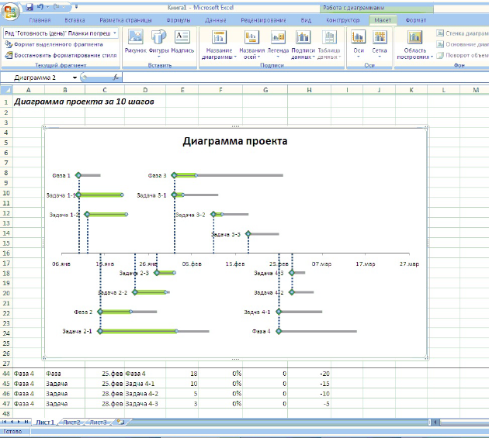

 | Диаграмма с процентом выполнения задач

 | Теперь нужно добавить новые планки, чтобы с первого взгляда видеть, на каком этапе находится выполнение задач.

 | Снова выберите «Ряд Готовность» в выпадающем списке слева. Нажмите в основном меню кнопку «Планки погрешностей». Выберите в выпадающем меню пункт «Дополнительные параметры». Откроется диалоговое окно. Установите для вертикальных планок фиксированное значение, вписав в соответствующее поле ноль.
 | Переключитесь на параметры планок, расположенных параллельно оси Х. Установите направление «Плюс». «Конечный стиль» → «Без точки», «Величина погрешности» → «Пользовательские». В поле диалогового окна «Положительное значение ошибки» укажите диапазон ячеек G33-G47.
 | Поменяйте цвет линий на зелёный, выбрав сплошную заливку. Установите ширину линии 7 пт.

 | Горизонтальные зелёные линии показывают, насколько выполнены задачи: частично или полностью .

 | Шаг 9. Добавьте вертикальную линию, обозначающую текущий день

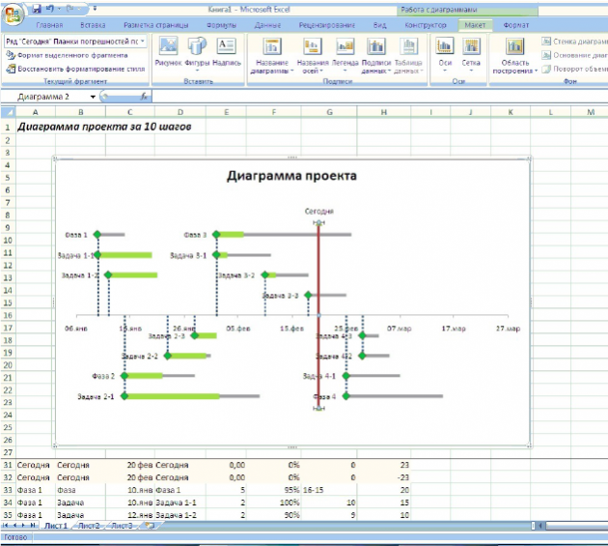

 | Красная линия обозначает текущий день

 | Красная линия показывает, какой сегодня день, и даёт понять, насколько проект в целом укладывается в сроки.

 | Правой кнопкой вызовите контекстное меню для диаграммы. Выберите пункт «Выбрать данные».
 | Нажмите кнопку «Добавить», впишите в поле «Имя ряда» слово «Сегодня». Для значения оси Х введите диапазон ячеек C31-C32, для значения оси Y — Н31-Н32.

 | На графике появилось два новых маркера. Обозначьте их: выделите подписи данных и напишите в строке формул слово «Сегодня». Кликните на подписи правой кнопкой и выберите в контекстном меню пункт «Формат данных». Поставьте положение подписи «Сверху».

 | Перейдите в основном меню на вкладку «Макет».
 | Выберите в выпадающем списке слева в верхнем углу пункт «Ряд Сегодня».
 | Добавьте планки погрешностей с дополнительными параметрами, следуя инструкции, как в пятом шаге. Вам потребуется планка по вертикальной оси, с направлением «Минус», конечным стилем «Без точки», относительным значением 100%.

 | У вас появилась вертикальная линия, обозначающая текущий день. Измените цвет линии на красный, увеличьте размер до 3 пт.

 | В образце текущая дата зафиксирована, так что она не будет меняться. Но для проектов, которые активно разрабатываются, рекомендуется другой способ учёта данных. Для этого поставьте в ячейку B2 дату при помощи введения формулы = TODAY() и укажите в диалоговом окне выбора данных для значения оси Х ячейку B2 вместо диапазона, который вы указывали раньше.

 | Шаг 10. Добавьте текстовые блоки

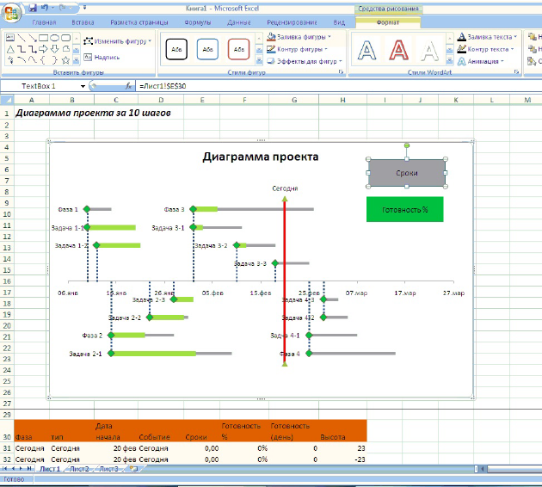

 | Так выглядит диаграмма в итоге

 | Теперь диаграмме не хватает только пояснений к условным обозначениям, чтобы она была понятна всей команде.

 | Выделите диаграмму, перейдите в основном меню на вкладку «Вставка». Выберите пункт «Надпись».
 | Расположите область надписи в правом верхнем углу диаграммы. Выделите границу надписи правой кнопкой мыши, в контекстном меню выберите пункт «Формат фигуры». В открывшемся окне выберите тип заливки «Сплошная», цвет серый. Отформатируйте надпись. Можете вставлять любое количество блоков.

 | Теперь вы сможете сделать диаграмму за 20−30 минут, используя только всеми любимый редактор MS Excel.

Plan
Schedule Control

Phase | Type | Start on | Event | Duration, days | Progress, % | Progress, days | Height
Today | Today | 2015-04-17 | Today | 0 | 0% | 0 | 23
Today | Today | 2015-04-17 | Today | 0 | 0% | 0 | -23
Phase 1 | Phase | 2014-12-20 | Phase 1 | 17 | 95% | 16-15 | 20
Phase 1 | Task | 2014-12-20 | Task 1-1 | 10 | 100% | 10 | 15
Phase 1 | Task | 2014-12-22 | Task 1-2 | 10 | 90% | 9 | 10
Phase 2 | Phase | 2015-01-15 | Phase 2 | 25 | 70% | 17.5 | -20
Phase 2 | Task | 2015-01-15 | Task 2-1 | 10 | 70% | 7 | -15
Phase 2 | Task | 2015-01-20 | Task 2-2 | 10 | 70% | 7 | -10
Phase 2 | Task | 2015-01-27 | Task 2-3 | 10 | 40% | 4 | -5
Phase 3 | Phase | 2015-02-10 | Phase 3 | 25 | 20% | 5 | 20
Phase 3 | Task | 2015-02-20 | Task 3-1 | 10 | 20% | 2 | 15
Phase 3 | Task | 2015-02-20 | Task 3-2 | 10 | 20% | 2 | 10
Phase 3 | Task | 2015-02-25 | Task 3-3 | 10 | 0% | 0 | 5
Phase 4 | Phase | 2015-03-02 | Phase 4 | 18 | 0% | 0 | -20
Phase 4 | Task | 2015-03-02 | Task 4-1 | 10 | 0% | 0 | -15
Phase 4 | Task | 2015-03-05 | Task 4-2 | 15 | 0% | 0 | -10
Phase 4 | Task | 2015-03-10 | Task 4-3 | 3 | 0% | 0 | -5

